ID colores
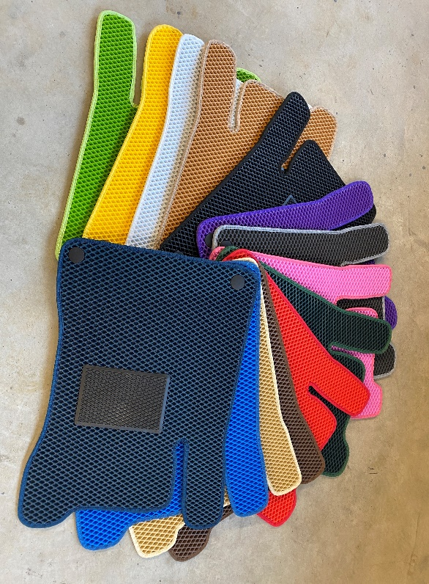
EVA Color | BORDER COLOR | BORDER REFERENCE
Blanco | Blanco | 50
Negro | Negro | 60
Amarillo | Amarillo | 100
Rojo | Rojo | 210
Burdeos | Burdeos (Rojo Oscuro) | 220
Verde Oscuro | Verde Oscuro | 310
Verde Claro | Verde Claro | 315
Azul Oscuro | Azul Oscuro | 400
Azul | Azul | 410
Beige | Beige | 500
Beige Oscuro | Beige Oscuro | 510
Marrón | Marrón | 530
Gris | Gris | 600
 | Gris Oscuro | 610
Violeta | Violeta | 700
Rosa | Rosa | 800

